ПРАЙС
 | Отдел продаж sale@lantaclimate.ru |  |  |  |  |  | +7 (499)613-55-96 +7 (495)369-11-90 |  |  |  |  | Техническая поддержка support@lantaclimate.ru |  |  |  |  | Отдел продаж sales@segnetics-russia.ru |  |  |  |  |  | +7 (499)613-55-96 +7 (495)369-11-90 |  |  |  | Техническая поддержка support@segnetics-russia.ru
 | Таблица подбора шкафов автоматики на базе контроллеров Segnetics упрощенного типа

 |  |  |  |  |  |  |  |  |  | Схема маркировки и выбора функционала шкафа автоматики
 |  |  |  |  |  |  |  |  |  |  |  |  |  |  |  |  |  | Тип воздухо-охладителя |  |  |  |  |  |  |  |  | Наличие панели управления

 |  |  |  |  |  |  |  |  |  |  |  |  |  |  |  |  |  |  | - |  |  |  |  |  |  |  |  | -
 |  | Тип вентиляционной установки |  |  | Частотный преобразователь |  |  | Фазность двигателя |  |  |  |  |  |  | Фазность насоса для подачи теплоносителя |  |  |  |  |  | Тип рекуператора |  |  | Наличие рециркуляции |  |  |  |  | Подержка диспетчеризации

 |  |  | S(Приточная) |  |  | P (ЧП) |  |  | 3FTK(3фазы) |  | Мощность двигателя |  |  | Тип калорифера |  | N1 (Однофазный насос) |  |  | CW (Водяное) |  |  | - |  |  | - |  |  | Trim |  | -

LK |  |  |  |  |  |  |  |  |  |  | 0,1…4 |  |  | W (Водяной) |  |  |  |  |  |  |  |  |  |  |  |  |  |  |  |  | LE

 |  |  | SE(Приточно-вытяжная) |  |  | - |  |  | 1FTK(1фаза) |  |  |  |  |  |  | N3 (Трехфазный насос) |  |  | CF (Фреоновое) |  |  | L (Пластинчатый) |  |  | C (Рециркуляция) |  |  | Монохром |  | D

 |  |  |  |  |  | Выберите необходимую конфигурацию шкафа автоматики

LK |  | SE |  |  | P |  |  | 1FTK |  |  | 4 |  | W |  | N1 |  |  | - |  |  | - |  |  | - |  |  | - |  |  | - | LE

 |  |  |  |  |  |  |  |  |  |  |  |  |  |  |  |  |  |  |  | ЦЕНА |  |  |  | 18,500.00 ₽

Бренд лист комплектующих |  |  |  |  |  |  |  |  |  |  |  |  |  | Функционал шкафов автоматики
Контроллер |  |  |  | SEGNETICS |  |  |  |  |  |  |  |  |  | Контроль загрязненности воздушного фильтра |  |  |  |  |  |  |  | Управление воздушной заслонкой
Корпус |  |  |  | Tekfor |  |  |  |  |  |  |  |  |  | Контроль перепада давления на вентиляторе |  |  |  |  |  |  |  | Управление вентиляторов
Автоматические выключатели |  |  |  | CHINT |  |  |  |  |  |  |  |  |  | Контроль состояния термоконтактов электродвигателя вентилятора |  |  |  |  |  |  |  | Управление циркуляционным насосом
Промежуточные реле |  |  |  | CHINT |  |  |  |  |  |  |  |  |  | Контроль аварийного состояния частотного преобразователя электродвигателя вентилятора |  |  |  |  |  |  |  | Управление ККБ
Контакторы |  |  |  | CHINT |  |  |  |  |  |  |  |  |  | Контроль капиллярного термостата |  |  |  |  |  |  |  | Управление рекуператором без б/п
Клеммы |  |  |  | Tekfor |  |  |  |  |  |  |  |  |  | Контроль перепада давления на пластинчатом рекуператоре без байпаса |  |  |  |  |  |  |  | Управление 0…10В приводом регулирующего вентиля узла теплоснабжения
Трансформатор |  |  |  | ТЗТ |  |  |  |  |  |  |  |  |  | Контроль датчика температуры канала |  |  |  |  |  |  |  | Управление 0…10В приводом регулирующего вентиля узла холодоснабжения
Короб |  |  |  | DKC |  |  |  |  |  |  |  |  |  | Контроль датчика температуры обратной воды |  |  |  |  |  |  |  | Управление 0…10В приводом байпаса пластинчатого рекуператора
Переключатель |  |  |  | CHINT |  |  |  |  |  |  |  |  |  | Контроль датчика температуры уличного воздуха |  |  |  |  |  |  |  | Управление 0…10В приводом рециркуляции
Провод |  |  |  | Электрокабель Кольчугино (ГОСТ)

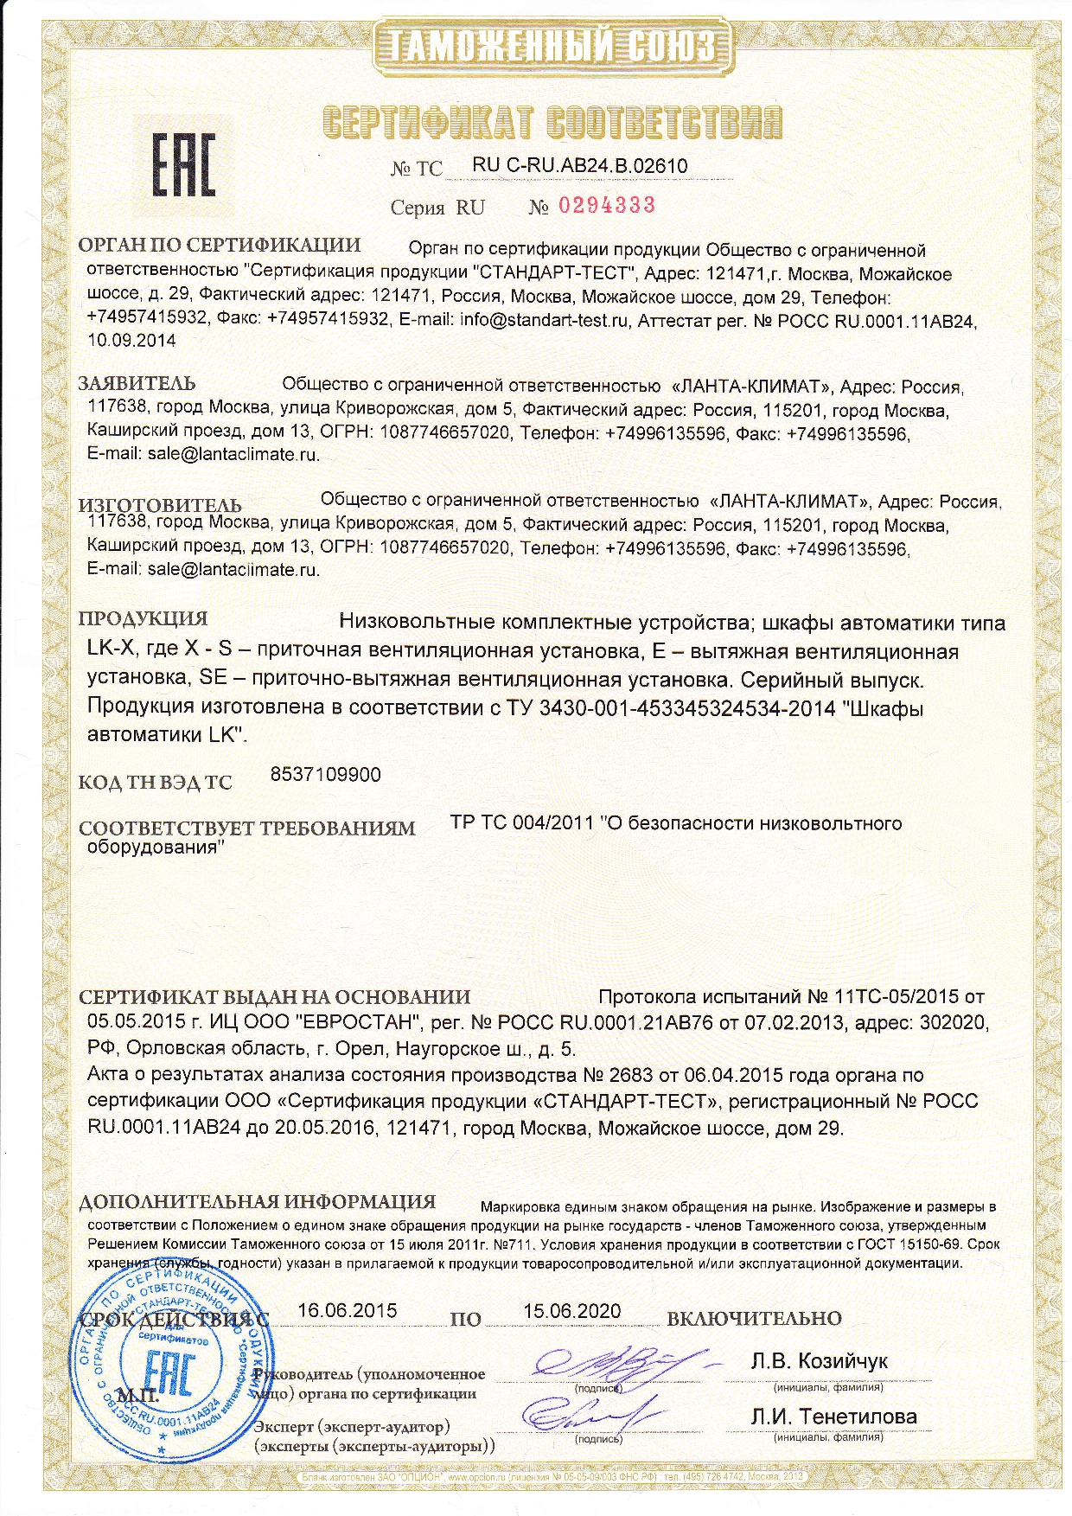
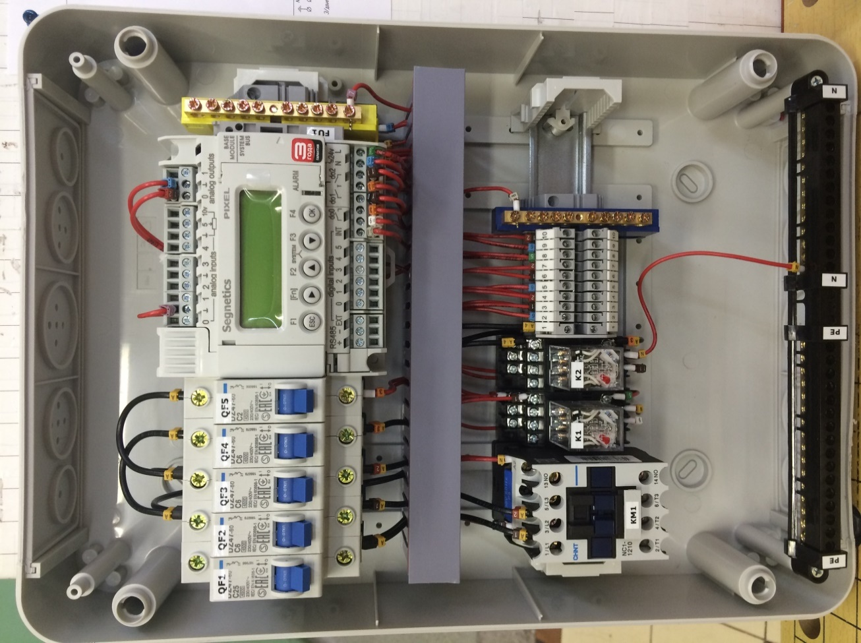
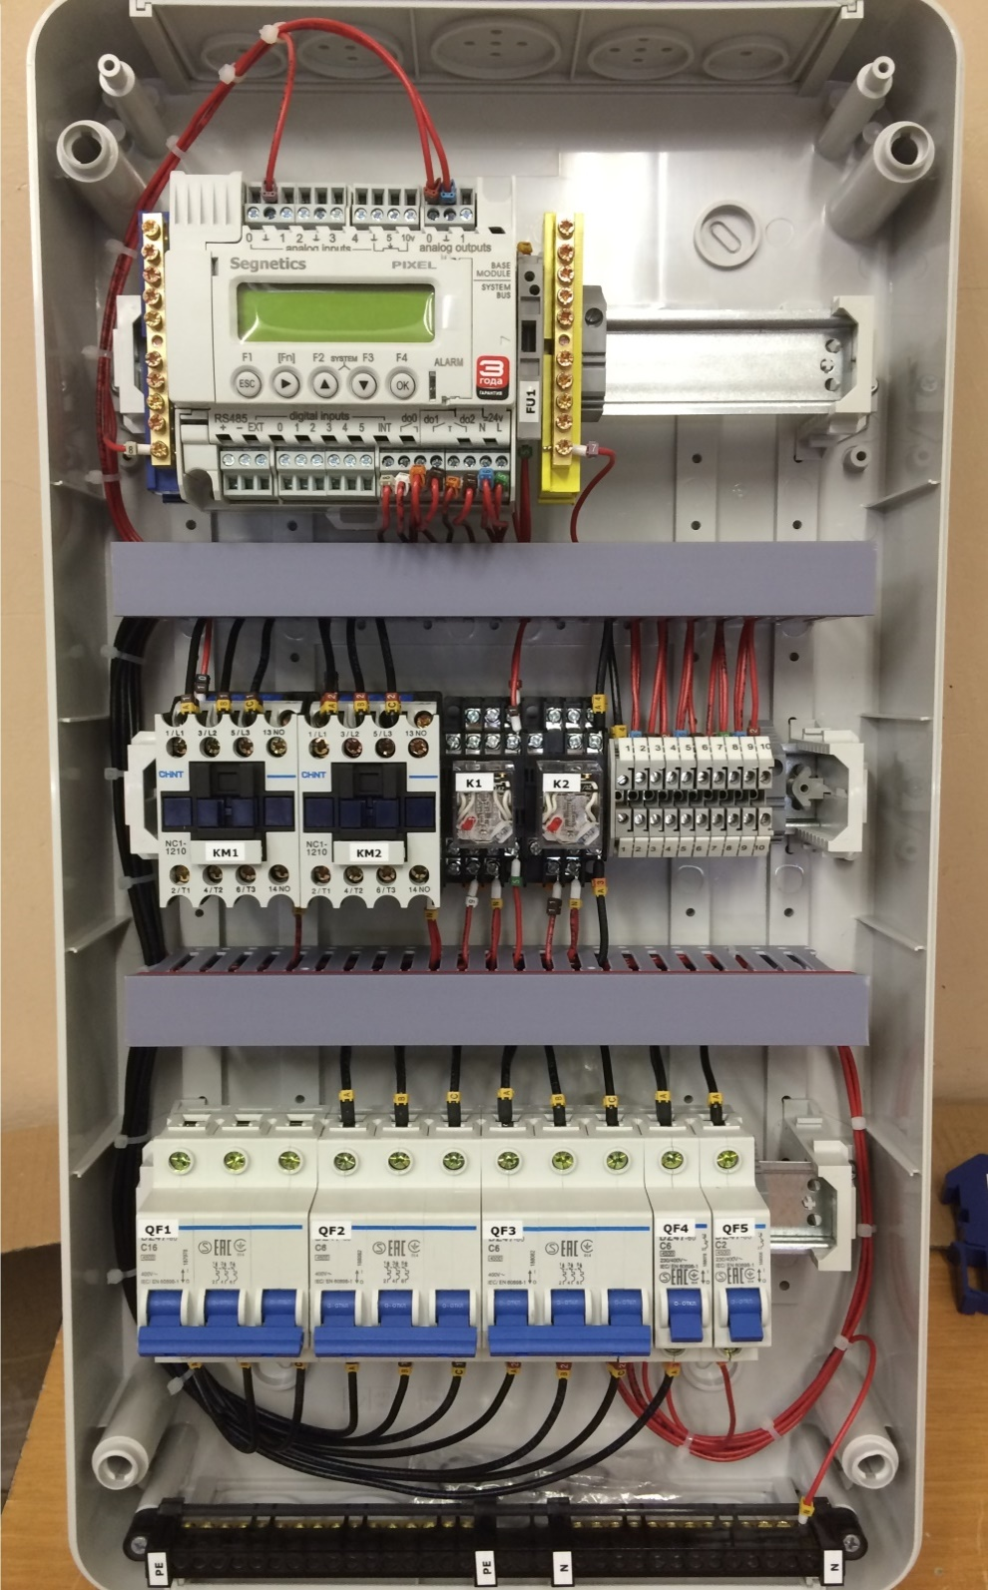

 |  |  |  |  |  |  |  |  |  |  |  |  |  |  |  |  |  |  |  |  |  |  |  |  |  | Шкаф автоматики LK серии LE для 1 фазного вентилятора

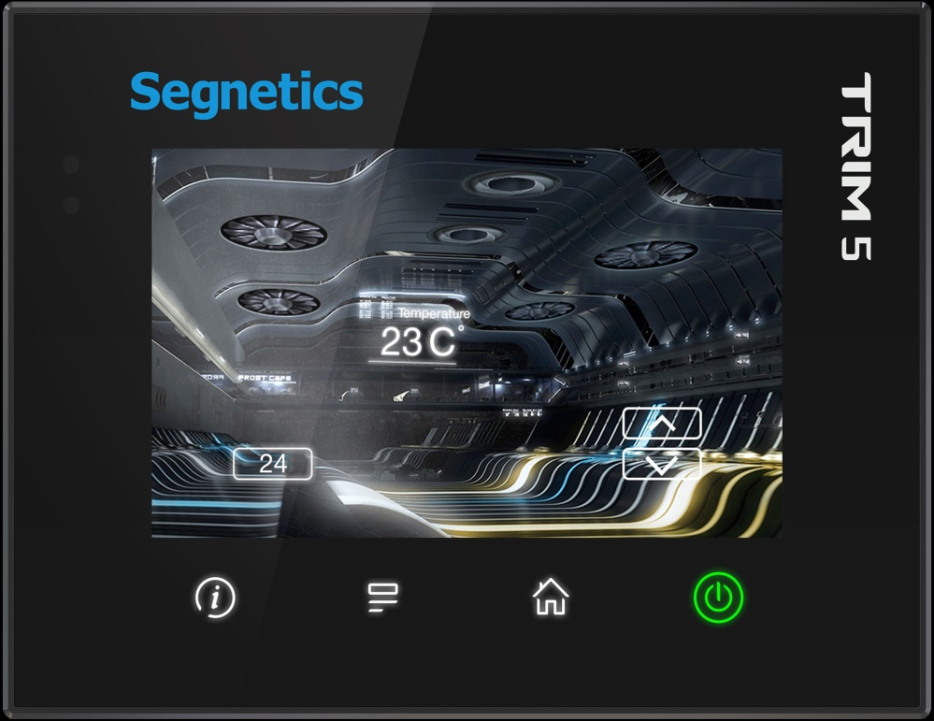

 |  |  |  |  |  |  |  |  |  |  |  |  |  |  |  |  | Шкаф автоматики LK серии LE для 3-х фазного вентилятора
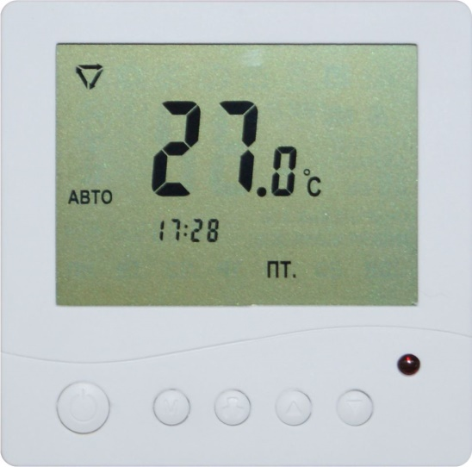
 |  |  |  |  |  |  |  |  |  |  |  |  |  |  |  |  |  |  |  |  |  | Панель управления "Монохром" |  |  | Панель управления Segnetics TRIM5

